Intro
 |  |  |  |  |  |  |  |  | GESTIÓN DE FLOTAS - PLANILLA DE CONTROL

CONSUMO DE COMBUSTIBLE |  |  |  |  |  |  |  |  |  |  |  | KILOMETRAJE
ENE | FEB | MAR | APR | MAY | JUN | JUL | AGO | SEP | OCT | NOV | DIC | ENE | FEB | MAR | APR | MAY | JUN | JUL | AGO | SEP | OCT | NOV | DIC

 | 1. Introducción

 | ¡Hola!
 | Bienvenido a la planilla de control de su flota, hecha por Trimble Transportation.
 | En este tutorial, aprenderá cómo utilizarla y interpretar sus datos.

 | ¿Cómo funciona esa planilla?
 | La Trimble sabe cuánto tener el control de su flota y ahorrar combustible es importante, por eso preparamos esta planilla para ayudarlo en esa compleja tarea.
 | Para eso, consideramos esencial acompañar el consumo del combustible y la kilometraje.
 | Separamos una pestaña para el control de cada uno de estos indicadores y un panel que facilitará su visualización.

 | ¿Vamos a empezar?
 | Hay 2 pestañas en esa planilla: Consumo de Combustible y Kilometraje. Puede acceder fácilmente haciendo clic en los botones azules encima.
 | En estas pestañas, podrás acompañar el total de lo que consume en combustible y cuántos fueron los excesos del mes. También verás cómo está la media anual de esos indicadores.
 | Para medirlos, debe rellenar los meses correctamente con los gastos de combustible y el kilometraje.
 | 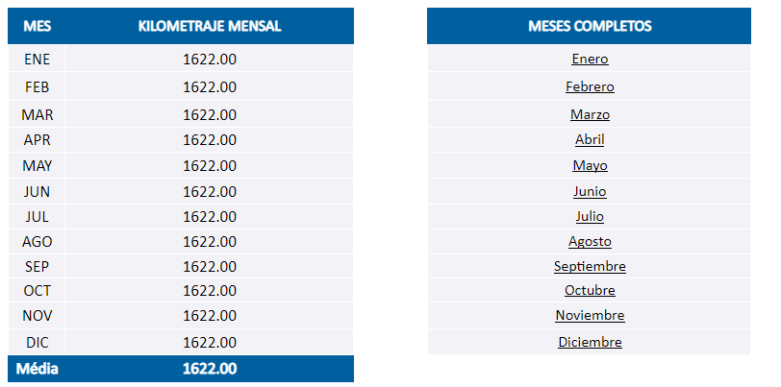 |  |  |  |  |  |  |  |  |  | 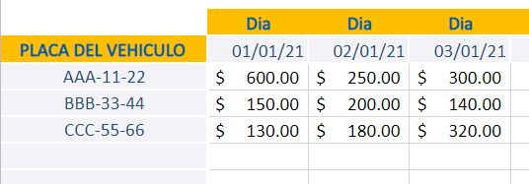
 | La planilla está confeccionada para una flota de 50 vehículos. Si la suya es mayor, puede alterar las fórmulas según sea necesario.
 | Si su operación utiliza sistemas de monitoreo y telemetría, tendrá las informaciones para rellenar la planilla de forma más fácil y ágil.
 | Softwares de gestión de flotas acompañan operadores y vehículos para capturar y almacenar esas y otras informaciones, ayudando a tener una visión completa de su operación logística.

 | El Panel - Interpretando las informaciones
 | Después de rellenar las principales pestañas, tendrá un Panel con todos los datos de manera muy visual, facilitando el comparativo entre
 | los resultados mensuales. Así, será posible hacer planes de acción a lo largo del año.

 | 4. Consideraciones finales
 | Esperamos que esa planilla le ayude a tener un control mayor de sus vehículos y a optimizar su gestión de flotas.
 | Vea otros contenidos en nuestro Blog y comparta sus desafíos y opiniones!

 |  | Blog de la Trimble

 | ¡Saludos!

Panel de Control Mensal
PANEL DE CONTROL MENSAL
CONSUMO MENSUAL EM MX$
 | CONSUMO MENSUAL EM MX$
ENE | $2,270.00
FEB | $1,870.00
MAR | $1,870.00
APR | $1,870.00
MAY | $1,870.00
JUN | $1,870.00
JUL | $1,870.00
AGO | $1,870.00
SEP | $1,870.00
OCT | $1,870.00
NOV | $1,870.00
DIC | $1,870.00
 | KILOMETRAJE MENSAL
ENE | 1622.00
FEB | 1622.00
MAR | 1622.00
APR | 1622.00
MAY | 1622.00
JUN | 1622.00
JUL | 1622.00
AGO | 1622.00
SEP | 1622.00
OCT | 1622.00
NOV | 1622.00
DIC | 1622.00

